상품제안서
스웨덴 볼펜 에포카 Epoca | 상품코드: S36758

 |  |  |  |  |  |  | 02-713-8555 | www.synergygift.co.kr
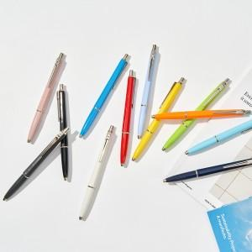

【상세/제작정보】

【인쇄/포장옵션】 | 실크, 레이저, 슬리브 인쇄 / 포장불가능

【공급단가】 | 수량 | 30~ | 100~ | 300~ | 500~ | 1,000~
*VAT별도 | 단가 | 18,630원 | 17,940원 | 17,250원 | 16,560원 | 16,140원

【상품 URL】 | https://www.synergygift.co.kr:443/src/goods_detail.php?gdno=36758

